1.IDENTIFICACION
INFORMACIÓN GENERAL |  | INFORMACIÓN DEL ESTUDIO RESPECTIVO
 |  | NODO NÚMERO |  |  |  |  | 24852
 |  | INFORME NÚMERO |  |  |  |  | 732
CONTRATISTA | UNIÓN TEMPORAL MOVILIDAD 2014 | ORDEN DE TRABAJO No. |  |  |  |  | PROGRAMACION BÁSICA
 |  | FECHA DE LA ORDEN DE TRABAJO |  |  |  |  | -
 |  | FECHA DE LA TOMA DE INFORMACIÓN |  |  |  |  | 290414
 |  | DÌA DE LA SEMANA
OBJETO DEL CONTRATO | REALIZAR LA TOMA DE INFORMACIÓN DE CAMPO, COMO INSUMO DEL PROGRAMA DE MONITOREO, SEGUIMIENTO Y PLANEACIÓN DEL TRÁNSITO Y EL TRANSPORTE DE BOGOTA D.C | TIPO DE ESTUDIO |  |  |  |  | VOLÚMENES POR TIPO DE VEHÍCULO
 |  | NOMBRE DEL ARCHIVO |  |  |  |  | 24852_AK_20_X_AC_80_140429_VOL_V1.xlsx
 |  | CÓDIGO DEL ESTUDIO |  |  |  |  | VOL
 |  | LUGAR DE LA TOMA DE INFORMACIÓN
NÚMERO DE CONTRATO | 2072-2013 | COORDENADA X |  |  |  |  | LONGITUD
 |  | COORDENADA Y |  |  |  |  | LATITUD

FECHA DE INICIO DEL CONTRATO | 22-01-2014 | PROFESIONALES RESPONSABLES
 |  | CONSULTOR (DIRECTOR) |  |  |  |  | ING. MSC. SANDRA LUCIA NAVAS TEQUIA
 |  | CONSULTOR (COORDINADOR GENERAL) |  |  |  |  | ING. MSC. LUIS FERNANDO RUBIANO BARRERO
INTERVENTORÍA | UNIVERSIDAD NACIONAL DE COLOMBIA | CONSULTOR (EXPERTO EN TRÁNSITO Y TRANSPORTE) |  |  |  |  | ING. ESP. DIANA PAOLA PARADA
 |  | CONSULTOR (ING ANÀLISIS) |  |  |  |  | ING. IRINA ROCÍO GUTIÉRREZ
 |  | INTERVENTORÍA (DIRECTOR) |  |  |  |  | ING. MSC. ARTURO ZARATE
 |  | INTERVENTORÍA (ESPECIALISTA) |  |  |  |  | ING. MSC. WILLIAM CASTRO
 |  | INTERVENTORÍA (RESIDENTE) |  |  |  |  | ING. JOSÉ EDWIN TORRES
OBJETO DEL CONTRATO | INTERVENTORÍA TÉCNICA, ADMINISTRATIVA Y FINANCIERA PARA LA TOMA DE INFORMACIÓN DE CAMPO COMO INSUMO DEL PROGRAMA DE MONITOREO, SEGUIMIENTO Y PLANEACIÓN DEL TRÁNSITO Y TRANSPORTE DE BOGOTÁ D.C. | SUPERVISOR SECRETARIA MOVILIDAD |  |  |  |  | ING. FABIAN GONZALEZ

 |  | VERSIONES DEL ESTUDIO
 |  | NÚMERO |  | FECHA | OBSERVACIONES
NÚMERO DE CONTRATO | 2072-2013 | Versión 0 |  | 09/05/2014
 |  | Versión 1 |  | 23/05/2014 | SE INCLUYERON LAS OBSERVACIONES DE LA INTERVENTORÍA SEGÚN COMUNICADO FI-INT-CMTTUB14-213-14. SE DA RESPUESTA MEDIANTE COMUNICADO ICV-187-C-392. Se revisaron los valores de la hoja 2.Base y se concluye que en el periodo de las 22:15 el volumen vehicular disminuye, esto se debe a el comportamiento normal del tránsito para el periodo mencionado; además en el periodo de las 17:45-18:45 el volumen de motos baja significativamente, esto se debe a las congestiones que se presentan en la intersección.
 |  | Versión 2
FECHA DE INICIO DEL CONTRATO | 21-01-2014 | Versión 3

 |  | DESCRIPCIÓN DE LA TOMA DE INFORMACIÓN
 |  | TIPO DE VEHÍCULO | FACTOR DE EQUIVALENCIA | MOVIMIENTOS AFORADOS |  |  | No. DE PERÍODOS | HORA
ESQUEMA |  |  |  | ACCESO | LENTA | RÁPIDA | HORARIO DEL PERÍODO No. 1 | 22:00-06:00
 |  | L | 1 | NORTE | 1 | 1B | HORARIO DEL PERÍODO No. 2 | 06:00-14:00
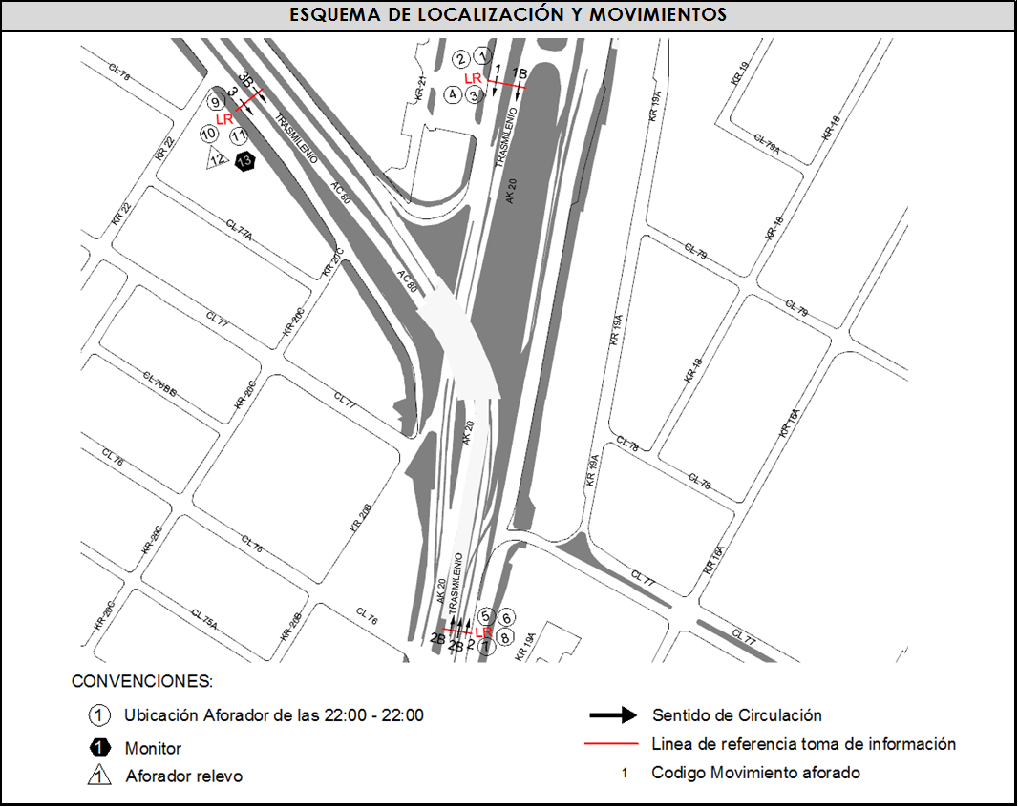
 |  | C | 2 | SUR | 2 | 2B | HORARIO DEL PERÍODO No. 3 | 14:00-22:00
 |  |  |  | OCCIDENTE | 3 | 3B | No. DE HORAS TOMADAS | 24
 |  | BT | 2 |  |  |  | HORARIO DE LA TOMA DE INFORMACIÓN | 22:00-22:00
 |  | B | 2 |  |  |  | No. DE EQUIPOS UTILIZADOS | 13
 |  |  |  | OBSERVACIONES DE LA TOMA DE INFORMACIÒN
 |  | AL | 2 | OBSERVACION |  |  |  |  | ACCESO
 |  | AT | 2.5 | A PARTIR DE LAS 22:15 HORAS EL VOLUMEN DE MOTOS DISMINUYE, ESTO SE DEBE A EL COMPORTAMIENTO NORMAL DEL TRÁNSITO PARA EL PERIODO MENCIONADO. |  |  |  |  | SUR
 |  | BA | 2.5
 |  | ESP | 2 | EN EL PERIODO DE LAS 17:45-18:45 HORAS EL VOLUMEN DE MOTOS BAJA SIGNIFICATIVAMENTE, ESTO SE DEBE A LAS CONGESTIONES QUE SE PRESENTAN EN LA INTERSECCIÓN POR EL DESARROLLO DE LA HORA PICO DE LA TARDE. |  |  |  |  | OESTE
 |  | INT | 2
 |  | C2P | 2.5
 |  | C2G | 2.5
 |  | C3-C4 | 2.5
 |  | C5 | 2.5
 |  | >C5 | 2.5
 |  | M | 0.5
 |  | BIC | 0.3

 |  | ANALISIS PUNTUAL
 |  | LA INTERSECCIÓN DE LA AVENIDA CARRERA 20 (AUTOPISTA NORTE) CON AVENIDA CALLE 80 SE ENCUENTRA UBICADA EN EL SECTOR NORORIENTAL DE LA CIUDAD Y PERTENECE A LA LOCALIDAD DE CHAPINERO. LA AVENIDA CARRERA 20 PERMITE LA CIRCULACIÓN EN SENTIDO NORTE-SUR Y VICEVERSA Y ESTÁ CONFORMADA POR 4 CALZADAS, UNA CALZADA DE 4 CARRILES POR SENTIDO PARA TRÁFICO MIXTO (INCLUYE TPC) Y UNA CALZADA EXCLUSIVA CON DOS CARRILES PARA BUSES DEL SISTEMA TRANSMILENIO. EN SENTIDO SUR NORTE, LA CALZADA LENTA DE LA AVENIDA CARRERA 20 PERMITE LA CIRCULACIÓN HACIA EL NORTE A NIVEL. MIENTRAS LA CALZADA INTERNA A DESNIVEL PERMITE EL DESPLAZAMIENTO HACIA EL OCCIDENTE POR LA AVENIDA CALLE 80, DE IGUAL MANERA LA CALZADA DE TRANSPORTE MASIVO SE BIFURCA PARA PERMITIR LA CIRCULACIÓN HACIA EL NORTE Y EL OCCIDENTE DE LOS BUSES DE TRANSMILENIO. EN SENTIDO NORTE SUR LA CALZADA DE TRANSPORTE MASIVO Y LA CALZADA PARA TRÁNSITO MIXTO VAN A NIVEL Y PERMITEN LA CONEXIÓN CON LA AVENIDA CALLE 80. LA AVENIDA CALLE 80 ESTÁ CONFORMADA POR DOS CALZADAS PARA TRÁFICO MIXTO (INCLUYE TPC), UNA POR SENTIDO; Y DOS CALZADAS EXCLUSIVAS PARA BUSES DEL SISTEMA TRANSMILENIO, UNA POR SENTIDO Y PERMITE LA CIRCULACIÓN EN SENTIDO SURORIENTE-NOROCCIDENTE Y VICEVERSA. HACIA EL OCCIDENTE LA AVENIDA CALLE 80 DA CONTINUIDAD AL PASO DEPRIMIDO DE LA AVENIDA CARRERA 20. EL VOLUMEN TOTAL DE VEHICULOS MIXTOS DURANTE EL PERÍODO DE AFORO FUE DE 126.115, DISTRIBUIDOS DE LA SIGUIENTE MANERA: EL 68,2% CORRESPONDE A VEHÍCULOS LIVIANOS, EL 19,9% A MOTOS, EL 9,5% A TRANSPORTE PÚBLICO COLECTIVO Y EL 1,3% A VEHÍCULOS DE CARGA (CAMIONES). EL PERÍODO DE MÁXIMA DEMANDA SE PRESENTA EN EL PERIODO 1 ENTRE LAS 07:00 Y LAS 08:00 HORAS, DONDE SE MOVILIZAN UN TOTAL DE 10.002 VEHÍCULOS MIXTOS; DE LOS CUALES EL 60,3% CORRESPONDE A VEHÍCULOS LIVIANOS, EL 27,7% A MOTOS, EL 9,6% A TRANSPORTE PÚBLICO COLECTIVO, EL 1,6% A BICICLETAS Y FINALMENTE EL 0,8% A CAMIONES.

 |  | REGISTRO FOTOGRÁFICO
 |  | 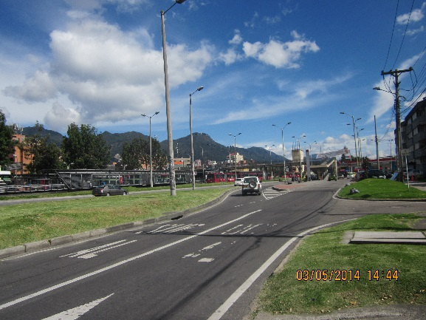 |  |  |  |  | 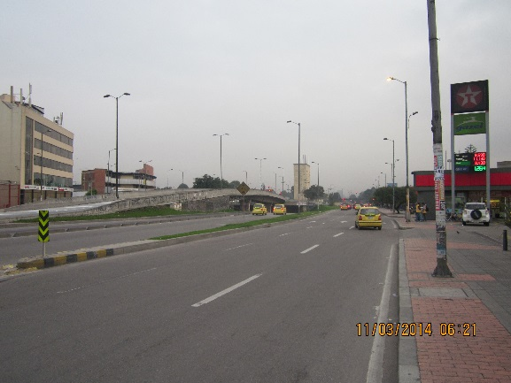

 |  | ACCESO NORTE |  |  |  |  | ACCESO SUR

 |  | 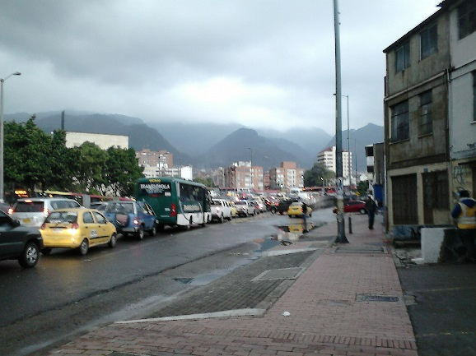

 |  | ACCESO OCCIDENTE

